画面遷移図
A
会社情報 | メニュー

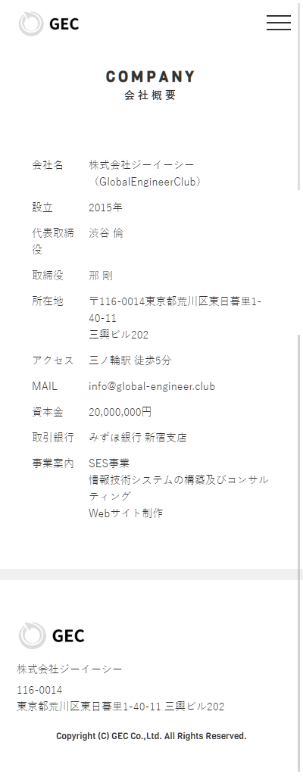
A

 |  |  |  | お問い合わせ

A

B

B

B

 |  |  |  |  | 入力確認画面 | 受付完了画面
TODO
xxxでよろしいですか？
TODO
受け付けました。
topへ

 |  | トップ

A

事業内容
Cancel
OK
A

B

B

 |  |  | 採用情報

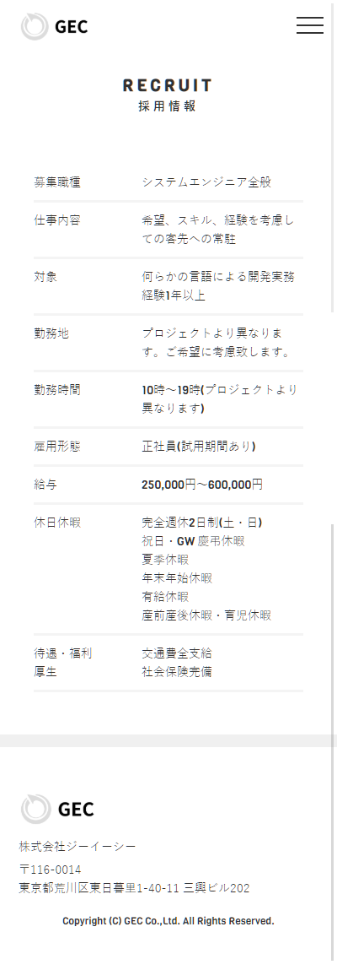

A

B

